台一民生流水查询的需求方案
任务类型 | 任务模块 | 功能菜单 | 调整类型 | 调整内容
1.融逸金链（运营端） | 1.1财务管理-民生对接 | 监管账户管理 | 修改 | 1、在数据库新增台一国际商业保理账户配置，类型为保理商。需查询台一账户入账流水，不做资金归集，跨境电商客户直接回款至台一账户，故台一账户流水只有一段，无关联流水记录。 2、台一国际商业保理账户的信息不在列表中展示。
 |  | 民生对接流水 | 修改 | 1、台一账户的入账流水与宝亚账户的入账流水同属于保理商入账流水。 2、在定时任务查询到台一账户流水后，可直接推送至保理系统，水单获取及推送逻辑不变。 3、台一入账流水信息回款类型默认为非受控户回款。 4、入账流水推送保理系统逻辑判断：企业为付款方推送管理（新增功能）or个人回款（可根据付款方名称字数判断，小于等于4个字可判定为个人）or保理系统有该付款方名称（原有查询接口）。 5、付款方不符合推送保理系统的要求场景，推送状态为未推送，财务可点击【发送】按钮，进入流水详情页面，选择是否推送保理系统以及回款类型，若选择推送保理系统，点击提交，页面弹窗提示： 标题： 为付款账户开启自动推送 描述： 是否为此账户 “{{账户名称/账号}}” 开启自动推送？开启后，该账户未来的所有入账流水将自动同步至保理系统，无需您手动处理。 按钮：开启/取消
 |  | 付款方推送管理 | 新增 | 1、在民生对接下新增子菜单【付款方推送管理】，该菜单列表展示开启自动推送付款账户。列表数据顺序按添加时间倒序。 2、列表展示字段：开户行、账户名称、银行账号、回款类型、操作人、添加时间 操作（删除）详情见参考图。 3、列表数据来源为财务推送流水信息时选择了开启的付款账户，以及点击新增添加的账户。 4、列表新增弹窗标题：新增付款方推送管理账户，弹窗中字段：开户行（输入项非必填）、账户名称（必填）、银行账号（必填）、回款类型（下拉选）。 5、点击删除时，会弹框二次确认，确认删除后，账户从列表移除，后续可再次添加。 | 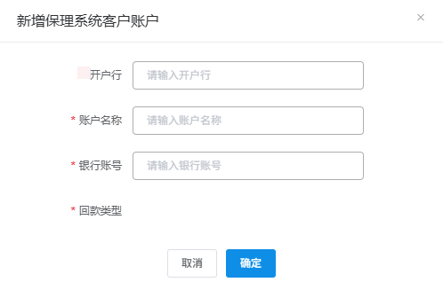

流程图
